Prestamo12819809
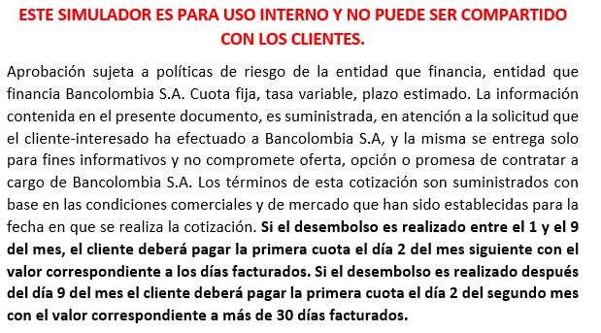
SIMULADOR PRIMERA CUOTA CRÉDITO ROTATIVO

Fecha de desembolso | 2018-03-10
Fecha de pago | 02/5/2018
Valor del producto a financiar | $ 3,824,999
Tasa Mensual | 2.21% | 2.3225
Plazo | 24 | meses
Días de intereses causados | 53

PRIMERA CUOTA APROXIMADA | $ 253,225
Intereses causados | $ 149,341
Abono a capital | $ 57,734
Seguro de Vida | $ 11,475
Seguro de Producto | $ 34,675

A PARTIR DE LA SEGUNDA CUOTA | $ 253,225
Intereses causados | $ 84,532
Abono a capital | $ 122,542
Seguro de Vida | $ 11,475
Seguro de Producto | $ 34,675

Fecha de corte: Día 9 de cada mes Fecha de pago: Día 2 de cada mes

